스토리보드
 |  |  |  |  |  |  |  | y
스토리보드

1
프로젝트명 | ohouse | 화면명 | 로그인 | 디바이스 | 데스크탑 | 화면설명(Description)
디렉토리 | login | 작성자 | 강민 |  |  | 1 | 로그인 정보 입력칸
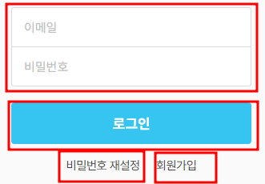 YOUR SCREEN LAYOUT HERE |  |  |  |  |  | 2 | 전보전송
 |  |  |  |  |  | 3 | 비밀번호 재설정 페이지로 이동
 |  |  |  |  |  | 4 | 회원가입 페이지로 이동
 |  |  |  |  |  | 5
 |  |  |  |  |  | 6
 |  |  |  |  |  | 개발 사항
3
4
2
 |  |  |  |  |  | 1. 입력칸에 테이터를 가져온다. 2. 가져온 데이터를 서버로 보낸다. 3. 클릭시 비밀먼호 재설정 페이지 이동 4. 클릭시 회원가입 페이지로 이동

